Ark1
 | MUSICAL FORMS | 13:00 |  | NC 3, 2018 - Sarpsborg |  |  |  |  | 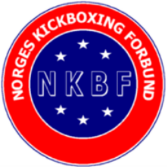
 | Kategori:
 | Navn | Klubb | Dommer 1 | Dommer 2 | Dommer 3 | Dommer 4 | Dommer 5 | TOTAL | TELLENDE | PLASS | #NUM! | #NUM! | #NUM!
 | Damer:
1 | Maria Øien Sjåvik | Tromsø Kickboxingklubb |  |  |  |  |  | 0.0 | 0.0 |  | 0 | 0 | 0 | 0

 | Herrer:
2 | Julian Øien Sjåvik | Tromsø Kickboxingklubb |  |  |  |  |  | 0.0 | 0.0 |  | 0 | 0 | 0 | 0
3 | Daniel Hansson | Östersunds KF | 8.5 | 8.4 | 8.5 | 8.6 | 8.4 | 42.4 | 25.4 |  | 8.6 | 8.4 | 17 | 42.4
 |  |  |  |  |  |  |  | 0.0 | 0.0 |  | 0 | 0 | 0 | 0

 |  |  |  |  |  |  |  | 0.0 | 0.0 |  | 0 | 0 | 0 | 0
 |  |  |  |  |  |  |  | 0.0 | 0.0 |  | 0 | 0 | 0 | 0
 |  |  |  |  |  |  |  |  |  |  | 0 | 0 | 0 | 0

